Баг-репорт
№ | Заголовок | Предусловие | Шаги | Ожидаемый результат | Фактический результат | Комментарий
1 | Невозможно ввести email | Открыто приложение "Роснефть" | 1.Открыть пункт меню "Семейная команда" 2.Открыть подменю "Профиль" 3.Нажать иконку "Редактирование" | Появляется возможность регистрации email в профиле | Поле регистрации email неактивно | 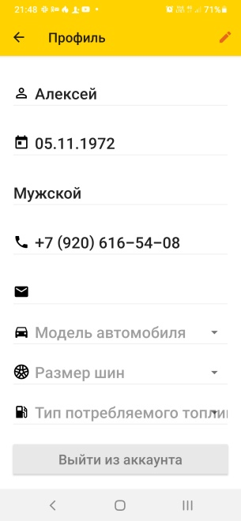 | 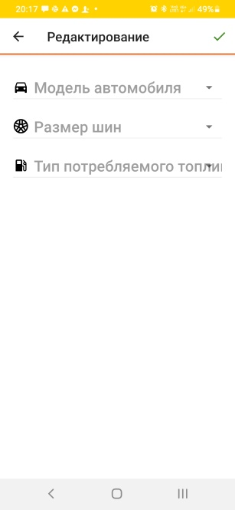
2 | "Семейная команда" работает только в России | Открыто приложение "Роснефть" | 1.Открыть пункт меню "Сменить страну" | Программа лояльности "Семейная команда" работает в России и Беларуси | Программа лояльности "Семейная команда" работает только в России | 